Stocks Pad
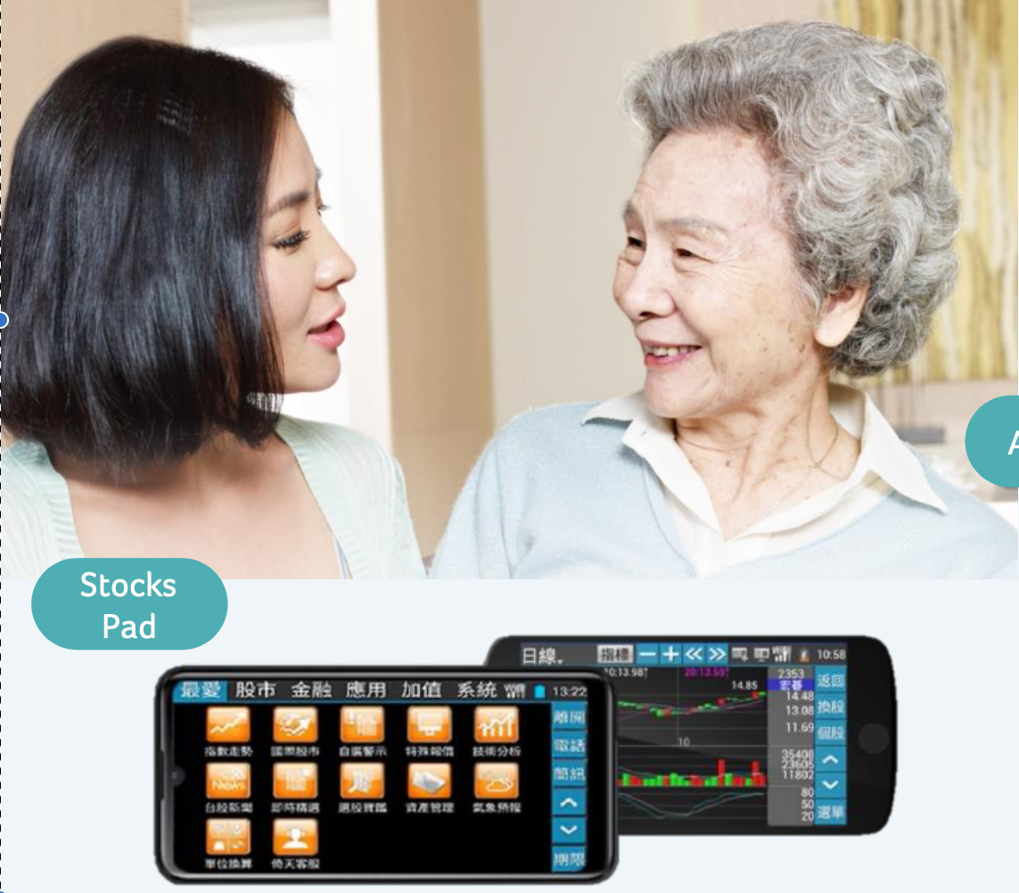
Stocks Pad
Dénomination du groupe d'étudiants : | GROUPE 2
Noms des étudiants : | NJOFANG NANA SEPHORA THERESE ,TAGNE WAMBO Elohim, FOGOU WINDELL, MBOUGNI AYAMENA

Question 1 | À votre connaissance ce produit ou service de ce type existe t'il déjà au Cameroun ? (Cocher la case) | (1) Oui | (2) Non
 |  | *

Question 2 | Quels concurrents potentiels ce produit ou service peut-il rencontrer au Cameroun ? (Réponses possibles : Donnez leurs noms, points forts et points faibles vis-à-vis de ce produit)
 | Odoo, Zoho Inventory

Question 3 | Décrivez les personnes susceptibles d'être utilisatrices potentielles de ce produit ou service au Cameroun (Réponses possibles : Donnez leurs caractéristiques)
 | Les proprietaires d'entreprise, les comptables, les responsables des achats

Question 4 | À quel point ce produit ou service est-il susceptible d'intéresser la population décrite ci-dessus ? (Cocher la case) | (1) Totalement inintéressant | (2) Inintéressant | (3) Ni inintéressant, ni Interessant, | (4) Intéressant | (5) Très intéressant)
 |  |  |  |  | *

Question 5 | Décrivez les populations susceptibles d'être intéressées par ce produit ou la population (Réponses possibles : Donnez leurs caractéristiques)
 | Les proprietaires d'entreprise, les comptables, les responsables des achats

Question 6 | Quelle est la tranche d'âge de la population susceptible d'être intéressée par ce produit ou service (Réponses possibles : Donnez le chiffre en nombre d'années)
 | [18-90]

Question 7 | Quel est devrait être le pouvoir d'achat en FCFA des catégories socio-professionnelles susceptibles d'être intéressées par ce produit ou la population ? (Cocher la case) | (1) Pouvoir d'achat très faible | (2) Pouvoir d'achat très faible | (3) Pouvoir d'achat moyen | (4) Pouvoir d'achat élevé | (5) Pouvoir d'achat très élevé
 |  |  |  | *

Question 8 | Quelle est la tranche d'âge de la population pouvant s'offrir ce produit ou service ? (Réponses possibles : Donnez l'intervalle en chiffre en nombre d'années mini)
 | [24-90]

Question 9 | Quel est la pourcentage de population pouvant s'offrir ce produit ou service ? (Réponses possibles : Donnez le pourcentage)
 | 30%

Question 10 | Quel est le prix mini auquel ce produit peut être vendu ? (Réponses possibles : Donnez un chiffre en FCFA)
 | 15000

Question 11 | Prix maxi auquel ce produit peut être vendu ? (Réponses possibles : Donnez un chiffre en FCFA)
 | 20000

Question 12 | Indiquez les noms des revendeurs ou distributeurs susceptibles d'être intéressés par un partenariat avec le producteur de ce produit ou service au Cameroun (Réponses possibles : Donnez une caractéristique)

Question 13 | Ce produit ou service peut être distribué dans quelles villes au Cameroun ? (Cocher la case) | (1) Pas du tout possible | (2) Peu possible | (3) Moyennement possible | (4) Possible | (5) Très possible)

Question 14 | Ce produit ou service peut-il être proposé en location ? (Cocher la case) | (1) Oui | (2) Non

Question 15 | Quel est le niveau de risques que prendrait le distributeur à proposer ce produit ou service en mode location prepaid au Cameroun ? (Cocher la case) | (1) Très faible risque | (2) Faible | (3) Risque moyen | (4) Risque élevé | (5) Risque très élevé

Question 16 | Comment le distributeur peut-il mitiger (réduire) les risques de mode location de ce produit ou service au Cameroun ? (Réponses possibles : Donnez un processus)

Question 17 | Quel est le niveau de risques que prendrait un distributeur de scooters en mode location au Cameroun ? (Cocher la case) | (1) Très faible risque | (2) Faible | (3) Risque moyen | (4) Risque élevé | (5) Risque très élevé

Question 18 | Comment peut-on peut-il mitiger (réduire) les risques de location de scooters au Cameroun ? (Réponses possibles : Donnez un processus)

Question 19 | Qu'est ce qui pourrait inciter un distributeur à se lancer dans la vente de ce produit ou service au Cameroun ? (Réponses possibles : Donnez des raisons)

Question 20 | Quels investissements devraient être réalisés pour que ce produit ou service aie une pénétration réussie sur le marché Camerounais ? (Réponses possibles : Décrivez les investisssements)

Question 21 | Quels investissements devraient être réalisés pour que ce produit ou service une forte connaissance sur le marché Camerounais ? (Réponses possibles : Décrivez les investisssements)

Question 22 | Quelle est la probabilité de réussir l'implémentation au Cameroun d'une plateforme interactive de production et de diffusion de contenus permettant aux enseignants de poster et diffuser leurs cours auprès des populations africaines et de se faire rémunérer en fonction du nombre d'apprenants - sur le principe de youtube - ? (Réponses possibles : Donnez le pourcentage)

Question 23 | Quelle est la probabilité qu eles enseingnants camerounais utilisent des cours postés par des enseignants étrangers sur une plateforme interactive de production et de diffusion de contenus permettant aux enseignants de poster et diffuser leurs cours auprès des populations africaines et de se faire rémunérer en fonction du nombre d'apprenants - sur le principe de youtube - ? (Réponses possibles : Donnez le pourcentage)

Question 24 | Indiquez les noms des écoles au Cameroun, suceptibles d'acquérir des smartboard (tableaux intelligents) pour moderniser et digitaliser l'école ? (Réponses possibles : Donnez une valeur comprise entre 0 et 100)

Question 25 | Indiquez les noms des écoles au Cameroun, suceptibles d'acquérir des tablettes pour moderniser et digitaliser l'école ? (Réponses possibles : Donnez une valeur comprise entre 0 et 100)

Question 26 | Comment ou quel business model Acer pourrait implémenter pour avoir une location sécurisée de ce produit ou service au Cameroun ? (Réponses possibles : Donnez une description du processus à metttre en place)

GrandPad
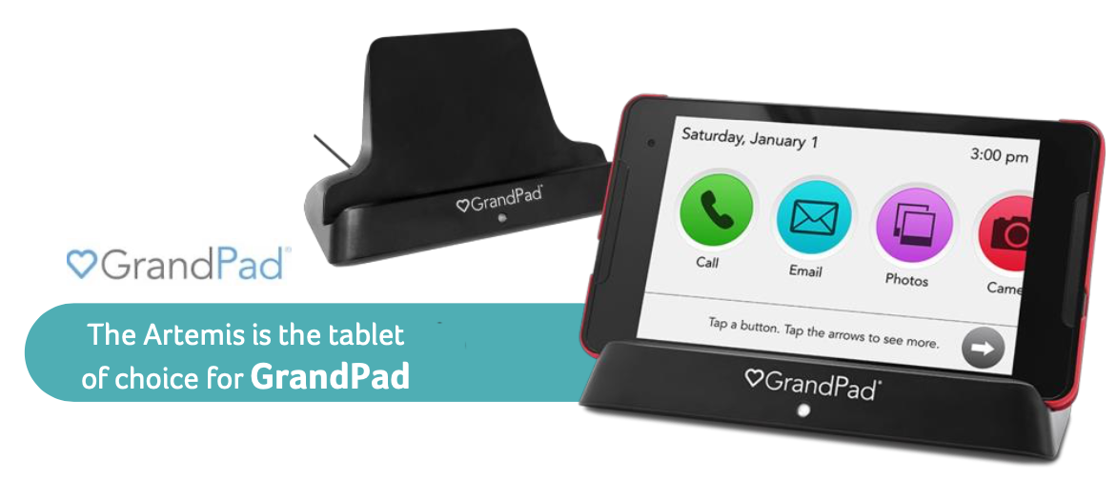
GrandPad
Dénomination du groupe d'étudiants :
Noms des étudiants :

Question 1 | À votre connaissance ce produit ou service de ce type existe t'il déjà au Cameroun ? (Cocher la case) | (1) Oui | (2) Non
 |  |  | 2

Question 2 | Quels concurrents potentiels ce produit ou service peut-il rencontrer au Cameroun ? (Réponses possibles : Donnez leurs noms, points forts et points faibles vis-à-vis de ce produit)
 | Aucun

Question 3 | Décrivez les personnes susceptibles d'être utilisatrices potentielles de ce produit ou service au Cameroun (Réponses possibles : Donnez leurs caractéristiques)
 | Les jeunes agés de 18-35 ans, les perssonnes agées de plus de 50 ans et les personnes malades.

Question 4 | À quel point ce produit ou service est-il susceptible d'intéresser la population décrite ci-dessus ? (Cocher la case) | (1) Totalement inintéressant | (2) Inintéressant | (3) Ni inintéressant, ni Interessant, | (4) Intéressant | (5) Très intéressant)
 |  |  |  | 3

Question 5 | Décrivez les populations susceptibles d'être intéressées par ce produit ou la population (Réponses possibles : Donnez leurs caractéristiques)
 | La minorité des citoyens Camerounais qui ont un niveau de vie moyen.

Question 6 | Quelle est la tranche d'âge de la population susceptible d'être intéressée par ce produit ou service (Réponses possibles : Donnez le chiffre en nombre d'années)
 | 50 ans et +, et les personnes atteintes de maladies graves ou en phase terminale.

Question 7 | Quel est devrait être le pouvoir d'achat en FCFA des catégories socio-professionnelles susceptibles d'être intéressées par ce produit ou la population ? (Cocher la case) | (1) Pouvoir d'achat très faible | (2) Pouvoir d'achat très faible | (3) Pouvoir d'achat moyen | (4) Pouvoir d'achat élevé | (5) Pouvoir d'achat très élevé
 |  |  |  | 3

Question 8 | Quelle est la tranche d'âge de la population pouvant s'offrir ce produit ou service ? (Réponses possibles : Donnez l'intervalle en chiffre en nombre d'années mini)
 | 50 ans et +

Question 9 | Quel est la pourcentage de population pouvant s'offrir ce produit ou service ? (Réponses possibles : Donnez le pourcentage)
 | 20%

Question 10 | Quel est le prix mini auquel ce produit peut être vendu ? (Réponses possibles : Donnez un chiffre en FCFA)
 | 5,000 FCFA

Question 11 | Prix maxi auquel ce produit peut être vendu ? (Réponses possibles : Donnez un chiffre en FCFA)
 | 10,000 FCFA

Question 12 | Indiquez les noms des revendeurs ou distributeurs susceptibles d'être intéressés par un partenariat avec le producteur de ce produit ou service au Cameroun (Réponses possibles : Donnez une caractéristique)
 | L'Etat, les startups et les particuliers.

Question 13 | Ce produit ou service peut être distribué dans quelles villes au Cameroun ? (Cocher la case) | (1) Pas du tout possible | (2) Peu possible | (3) Moyennement possible | (4) Possible | (5) Très possible)
 |  |  |  |  | 4

Question 14 | Ce produit ou service peut-il être proposé en location ? (Cocher la case) | (1) Oui | (2) Non
 |  | 1

Question 15 | Quel est le niveau de risques que prendrait le distributeur à proposer ce produit ou service en mode location prepaid au Cameroun ? (Cocher la case) | (1) Très faible risque | (2) Faible | (3) Risque moyen | (4) Risque élevé | (5) Risque très élevé
 |  |  |  |  |  | 5

Question 16 | Comment le distributeur peut-il mitiger (réduire) les risques de mode location de ce produit ou service au Cameroun ? (Réponses possibles : Donnez un processus)
 | Munir la tablette d'un système de traçage en cas de vol.

Question 17 | Quel est le niveau de risques que prendrait un distributeur de scooters en mode location au Cameroun ? (Cocher la case) | (1) Très faible risque | (2) Faible | (3) Risque moyen | (4) Risque élevé | (5) Risque très élevé
 |  |  |  |  |  | 5

Question 18 | Comment peut-on peut-il mitiger (réduire) les risques de location de scooters au Cameroun ? (Réponses possibles : Donnez un processus)
 | Munir les scooter d'un système de traçage en cas de vol.

Question 19 | Qu'est ce qui pourrait inciter un distributeur à se lancer dans la vente de ce produit ou service au Cameroun ? (Réponses possibles : Donnez des raisons)
 | Le marché est vide, aucun concurrent et une large marge de manœuvre.

Question 20 | Quels investissements devraient être réalisés pour que ce produit ou service aie une pénétration réussie sur le marché Camerounais ? (Réponses possibles : Décrivez les investisssements)
 | Le soutien du gouvernement et une grosse campagne publicitaire.

Question 21 | Quels investissements devraient être réalisés pour que ce produit ou service une forte connaissance sur le marché Camerounais ? (Réponses possibles : Décrivez les investisssements)
 | Le soutien du gouvernement et une grosse campagne publicitaire.

Question 22 | Quelle est la probabilité de réussir l'implémentation au Cameroun d'une plateforme interactive de production et de diffusion de contenus permettant aux enseignants de poster et diffuser leurs cours auprès des populations africaines et de se faire rémunérer en fonction du nombre d'apprenants - sur le principe de youtube - ? (Réponses possibles : Donnez le pourcentage)
 | 0.8 au moins.

Question 23 | Quelle est la probabilité qu eles enseingnants camerounais utilisent des cours postés par des enseignants étrangers sur une plateforme interactive de production et de diffusion de contenus permettant aux enseignants de poster et diffuser leurs cours auprès des populations africaines et de se faire rémunérer en fonction du nombre d'apprenants - sur le principe de youtube - ? (Réponses possibles : Donnez le pourcentage)
 | 0.8 au moins

Question 24 | Indiquez les noms des écoles au Cameroun, suceptibles d'acquérir des smartboard (tableaux intelligents) pour moderniser et digitaliser l'école ? (Réponses possibles : Donnez une valeur comprise entre 0 et 100)
 | Collèges Vogt, jean Tabi, Libermann, La conquête , la Gaiete, la retraite, Universite saint jean, Ucac-Icam, UCAC, UPAC, IUC, IUG, ICT university, IAI, etc...

Question 25 | Indiquez les noms des écoles au Cameroun, suceptibles d'acquérir des tablettes pour moderniser et digitaliser l'école ? (Réponses possibles : Donnez une valeur comprise entre 0 et 100)
 | Collèges Vogt, Jean Tabi, Libermann, la Gaiete, la retraite,…Universite saint jean, UCAC-ICAM, UCAC, UPAC, IUC, ICT university, IAI, etc...

Question 26 | Comment ou quel business model Acer pourrait implémenter pour avoir une location sécurisée de ce produit ou service au Cameroun ? (Réponses possibles : Donnez une description du processus à metttre en place)
 | Un business model axé sur le social tout en recherchant des bénéfices.

Acer Wellness Hub
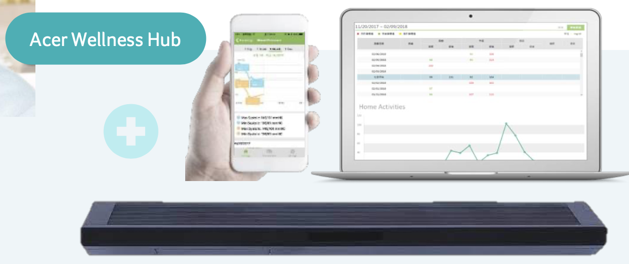
Acer Wellness Hub
Dénomination du groupe d'étudiants : | GROUPE 2
Noms des étudiants : | NJOFANG NANA SEPHORA THERESE ,TAGNE WAMBO Elohim, FOGOU WINDELL, MBOUGNI AYAMENA

Question 1 | À votre connaissance ce produit ou service de ce type existe t'il déjà au Cameroun ? (Cocher la case) | (1) Oui | (2) Non
 |  | *

Question 2 | Quels concurrents potentiels ce produit ou service peut-il rencontrer au Cameroun ? (Réponses possibles : Donnez leurs noms, points forts et points faibles vis-à-vis de ce produit)

Question 3 | Décrivez les personnes susceptibles d'être utilisatrices potentielles de ce produit ou service au Cameroun (Réponses possibles : Donnez leurs caractéristiques)
 | les athletes : ils sont a la recherche constante de l'améliorations de leur perfomances physique ; les personnes souffrant de problemes de santé : Ils surveillent régulièrement leur niveau de stress et leur fréquence cardiaque ; les personnes qui cherchent à améliorer la qualité de leur sommeil

Question 4 | À quel point ce produit ou service est-il susceptible d'intéresser la population décrite ci-dessus ? (Cocher la case) | (1) Totalement inintéressant | (2) Inintéressant | (3) Ni inintéressant, ni Interessant, | (4) Intéressant | (5) Très intéressant)
 |  |  | *

Question 5 | Décrivez les populations susceptibles d'être intéressées par ce produit ou la population (Réponses possibles : Donnez leurs caractéristiques)
 | les athletes : ils sont a la recherche constante de l'améliorations de leur perfomances physique ; les personnes souffrant de problemes de santé : Ils surveillent régulièrement leur niveau de stress et leur fréquence cardiaque ; les personnes qui cherchent à améliorer la qualité de leur sommeil

Question 6 | Quelle est la tranche d'âge de la population susceptible d'être intéressée par ce produit ou service (Réponses possibles : Donnez le chiffre en nombre d'années)
 | [5-80]

Question 7 | Quel est devrait être le pouvoir d'achat en FCFA des catégories socio-professionnelles susceptibles d'être intéressées par ce produit ou la population ? (Cocher la case) | (1) Pouvoir d'achat très faible | (2) Pouvoir d'achat très faible | (3) Pouvoir d'achat moyen | (4) Pouvoir d'achat élevé | (5) Pouvoir d'achat très élevé
 |  |  |  | *

Question 8 | Quelle est la tranche d'âge de la population pouvant s'offrir ce produit ou service ? (Réponses possibles : Donnez l'intervalle en chiffre en nombre d'années mini)
 | [18-80]

Question 9 | Quel est la pourcentage de population pouvant s'offrir ce produit ou service ? (Réponses possibles : Donnez le pourcentage)
 | 30%

Question 10 | Quel est le prix mini auquel ce produit peut être vendu ? (Réponses possibles : Donnez un chiffre en FCFA)
 | 50000

Question 11 | Prix maxi auquel ce produit peut être vendu ? (Réponses possibles : Donnez un chiffre en FCFA)
 | 80000

Question 12 | Indiquez les noms des revendeurs ou distributeurs susceptibles d'être intéressés par un partenariat avec le producteur de ce produit ou service au Cameroun (Réponses possibles : Donnez une caractéristique)
 | Les vendeurs d'appareil electronique; les hopitaux

Question 13 | Ce produit ou service peut être distribué dans quelles villes au Cameroun ? (Cocher la case) | (1) Pas du tout possible | (2) Peu possible | (3) Moyennement possible | (4) Possible | (5) Très possible)
 |  |  |  |  | *

Question 14 | Ce produit ou service peut-il être proposé en location ? (Cocher la case) | (1) Oui | (2) Non
 |  | *

Question 15 | Quel est le niveau de risques que prendrait le distributeur à proposer ce produit ou service en mode location prepaid au Cameroun ? (Cocher la case) | (1) Très faible risque | (2) Faible | (3) Risque moyen | (4) Risque élevé | (5) Risque très élevé
 |  |  |  | *

Question 16 | Comment le distributeur peut-il mitiger (réduire) les risques de mode location de ce produit ou service au Cameroun ? (Réponses possibles : Donnez un processus)
 | Etudier la situation financiere du demandeur

Question 17 | Quel est le niveau de risques que prendrait un distributeur de scooters en mode location au Cameroun ? (Cocher la case) | (1) Très faible risque | (2) Faible | (3) Risque moyen | (4) Risque élevé | (5) Risque très élevé
 |  |  | *

Question 18 | Comment peut-on peut-il mitiger (réduire) les risques de location de scooters au Cameroun ? (Réponses possibles : Donnez un processus)

Question 19 | Qu'est ce qui pourrait inciter un distributeur à se lancer dans la vente de ce produit ou service au Cameroun ? (Réponses possibles : Donnez des raisons)
 | Nous avons l'affluence de la demande qui peut Impacter cela

Question 20 | Quels investissements devraient être réalisés pour que ce produit ou service aie une pénétration réussie sur le marché Camerounais ? (Réponses possibles : Décrivez les investisssements)
 | Mettre l'accent sur la communication et le marketing

Question 21 | Quels investissements devraient être réalisés pour que ce produit ou service une forte connaissance sur le marché Camerounais ? (Réponses possibles : Décrivez les investisssements)
 | Faire une analyse quantitative et qualitative de la population

Question 22 | Quelle est la probabilité de réussir l'implémentation au Cameroun d'une plateforme interactive de production et de diffusion de contenus permettant aux enseignants de poster et diffuser leurs cours auprès des populations africaines et de se faire rémunérer en fonction du nombre d'apprenants - sur le principe de youtube - ? (Réponses possibles : Donnez le pourcentage)
 | 80%

Question 23 | Quelle est la probabilité qu eles enseingnants camerounais utilisent des cours postés par des enseignants étrangers sur une plateforme interactive de production et de diffusion de contenus permettant aux enseignants de poster et diffuser leurs cours auprès des populations africaines et de se faire rémunérer en fonction du nombre d'apprenants - sur le principe de youtube - ? (Réponses possibles : Donnez le pourcentage)
 | 100%

Question 24 | Indiquez les noms des écoles au Cameroun, suceptibles d'acquérir des smartboard (tableaux intelligents) pour moderniser et digitaliser l'école ? (Réponses possibles : Donnez une valeur comprise entre 0 et 100)
 | College Vogt 50 , prepa vogt 80 , Institut universitaire saint jean 90 , ucac icam 95

Question 25 | Indiquez les noms des écoles au Cameroun, suceptibles d'acquérir des tablettes pour moderniser et digitaliser l'école ? (Réponses possibles : Donnez une valeur comprise entre 0 et 100)
 | College Vogt 50 , prepa vogt 80 , Institut universitaire saint jean 90 , ucac icam 95

Question 26 | Comment ou quel business model Acer pourrait implémenter pour avoir une location sécurisée de ce produit ou service au Cameroun ? (Réponses possibles : Donnez une description du processus à metttre en place)
 | Fournisseur de solution complete : Livraison d'une solution complète standard dans un domaine particulier avec un point de contact unique

